상품제안서
네파등산컵 | 상품코드: S13484

 |  |  |  |  |  | 02-713-8555 | www.synergygift.co.kr
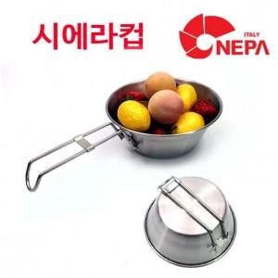

【상세/제작정보】 | 실리콘인쇄 100개미만 기본인쇄비 4만원 100개이상 개당400원 카톤입수100 배송비4000원

【인쇄/포장옵션】 | 기타 / 포장지포장

【공급단가】 | 수량 | 100~ | 500~ | 1,000~ | 3,000~
*VAT별도 | 단가 | 4,730원 | 4,550원 | 4,380원 | 4,200원

【상품 URL】 | https://www.synergygift.co.kr:443/src/goods_detail.php?gdno=9071

